美术需求
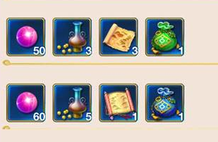
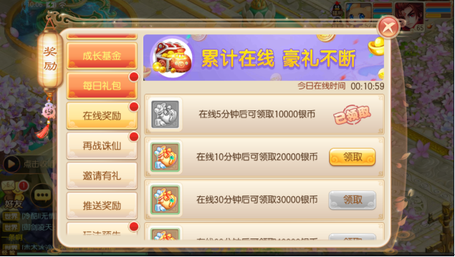
功能描述： | 在线时长界面
功能入口： | 主界面福利按钮

标题，4个文字长度，与页签文字一致

分页按钮两种：
1.未选中
2.选中
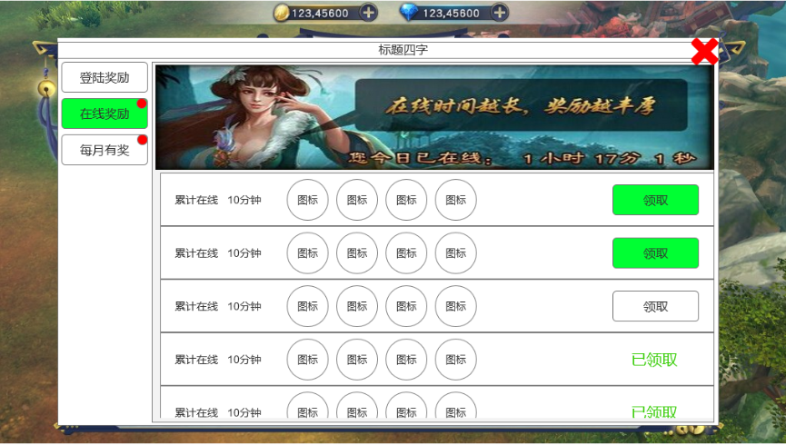
关闭按钮

图片区：
1.NPC
2.背景
3.美术字：“累计在线 豪礼不断”

累计在线信息：
1.程序字：“累计在线
2.程序字：“XXX分钟”
在线信息，美术字
1.文字：“今天累计在线”、“小时”、“分”、“秒”
2.数字：0-9

 |  | 参考图：梦幻西游

领取按钮2个：
1.未能领取，颜色灰
2.可领取，颜色较亮
已领取标签1个：“已领取”文字标签
长条栏、底板、底图等

物品图标和数量：
1.物品框
2.物品图标
3.右下角数量（如果显示效果不好，可以加文字底图）
变灰效果及漏半边设计

